גיליון1
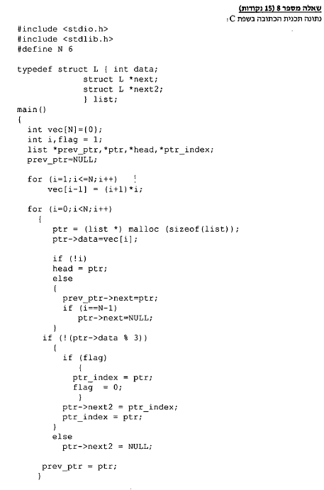
N | 6 |  |  |  |  |  |  |  |  |  | 2 | 6 | 12 | 20 | 30 | 42
פקודה | vec[0] | vec[1] | vec[2] | vec[3] | vec[4] | vec[5] | i | flag | prev_ptr | תנאי
int vec[N]={0} | 0 | 0 | 0 | 0 | 0 | 0
flag=1 |  |  |  |  |  |  |  | 1
prev_ptr=NULL |  |  |  |  |  |  |  |  | NULL
for(i=1;i<=N;i++) |  |  |  |  |  |  | 1 |  |  | T
vec[i-1]=(i+1)*i | 2 | 0 | 0 | 0 | 0 | 0
i++ |  |  |  |  |  |  | 2
for(i=1;i<=N;i++) |  |  |  |  |  |  |  |  |  | T
vec[i-1]=(i+1)*i | 2 | 6 | 0 | 0 | 0 | 0
i++ |  |  |  |  |  |  | 3
for(i=1;i<=N;i++) |  |  |  |  |  |  |  |  |  | T
vec[i-1]=(i+1)*i | 2 | 6 | 12 | 20 | 30 | 42
…
for(i=0;i<N;i++) |  |  |  |  |  |  | 0 |  |  | T
if(!i) |  |  |  |  |  |  |  |  |  | T
i++ |  |  |  |  |  |  | 1
for(i=0;i<N;i++) |  |  |  |  |  |  |  |  |  | T
if(flag) |  |  |  |  |  |  |  |  |  | T
flag=0 |  |  |  |  |  |  |  | 0
i++ |  |  |  |  |  |  | 2
for(i=0;i<N;i++) |  |  |  |  |  |  |  |  |  | T
if(flag) |  |  |  |  |  |  |  |  |  | F
i++ |  |  |  |  |  |  | 3
for(i=0;i<N;i++) |  |  |  |  |  |  |  |  |  | T
i++ |  |  |  |  |  |  | 4
for(i=0;i<N;i++) |  |  |  |  |  |  |  |  |  | T
if(flag) |  |  |  |  |  |  |  |  |  | F
i++ |  |  |  |  |  |  | 5
for(i=0;i<N;i++) |  |  |  |  |  |  |  |  |  | T
if(i==N-1) |  |  |  |  |  |  |  |  |  | T
i++ |  |  |  |  |  |  | 6 |  |  | F

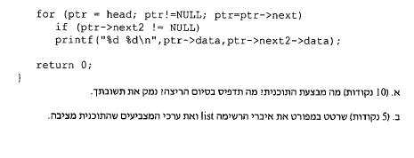

א. יוצרת מערך על פי הנוסחה vec[i-1]=(i+1)*i, יוצרת רשימה מקושרת דו-כיוונית ומעתיקה אליה את איברי המערךץ בכיוון אחד, הרשימה מהווה רשימה מקושרת רגילה ובכיוון השני (next2) היא מהווה רשימה מקשורת של כל המספרים במערך שמחלקים ב-3 ובה הצומת האחרונה מצביעה לעצמה.

